Planilha1
1. Definir o Backlog do Sistema |  |  |  | 2. Definir a Primeira Sprint |  | 3. Simular a execução da Sprint
ID | Item do Backlog | Tipo de tarefa | Prioridade | Tarefa | Estimativa (em horas) | Dia | Horas disponíveis | Horas restantes | Tarefa concluída
1 | Cadastro de usuário | Funcionalidade | Alta | Cadastro de usuário | 8h | 1 | 6h | 24h | Cadastro (parcial)
2 | Login/autenticação | Funcionalidade | Alta | Login/autenticação | 6h | 2 | 6h | 18h | Cadastro + login
3 | Tela inicial com categorias de filmes | Funcionalidade | Alta | Tela inicial com categorias | 10h | 3 | 6h | 12h | Login concluído
4 | Tela de detalhes do filme/série | Funcionalidade | Média | Design básico responsivo | 6h | 4 | 6h | 6h | Tela inicial (parcial)
5 | Player de vídeo para assistir conteúdo | Funcionalidade | Alta | Total estimado | 30h | 5 | 6h | 0h | Tela inicial + responsivo
6 | Avaliação de filmes/séries | Funcionalidade | Baixa
7 | Recomendação personalizada | Funcionalidade | Média
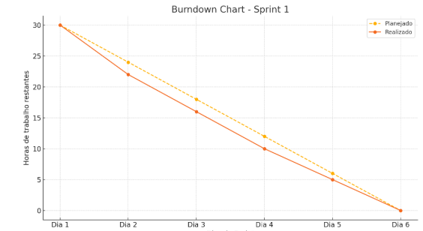
8 | Histórico de assistidos | Funcionalidade | Baixa
9 | Tela de administração de conteúdo | Funcionalidade | Média
10 | Responsividade (celular/tablet) | Técnica | Alta

